SO請求取り消し
SO請求取り消し
 | 1. 取消対象のSO請求番号を選択し、詳細画面へ遷移
 | ※今回テストとしてIVN54を取り消す
承認にチェックがない場合は、2のステップを飛ばして下さい

 | 2. 右上のAction → 「請求書承認取消」を選択
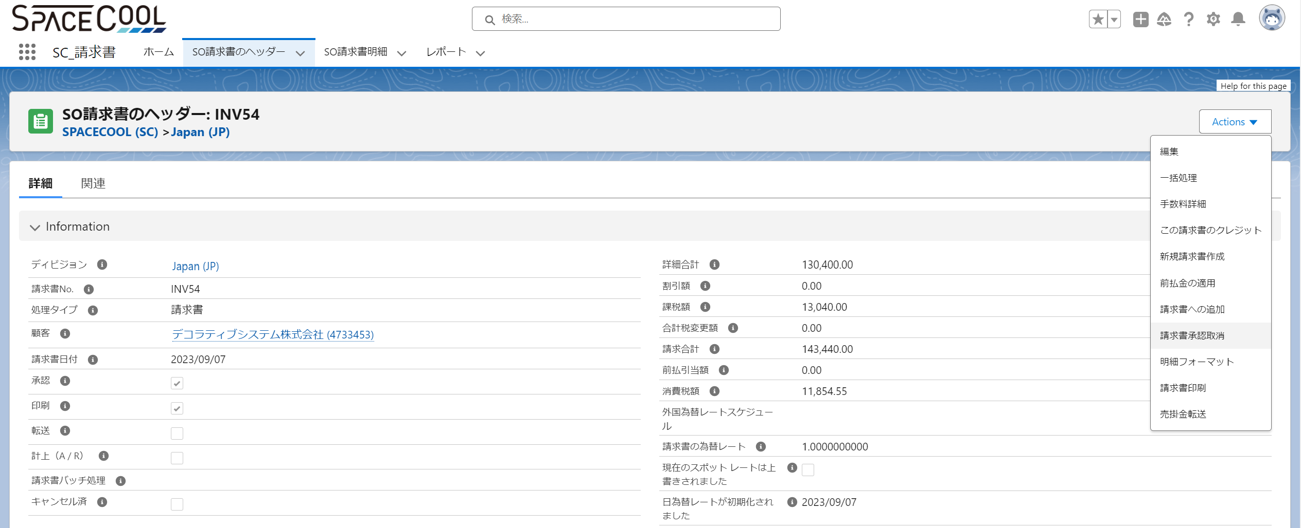

 | 3. 右上のAction → 「削除」を選択
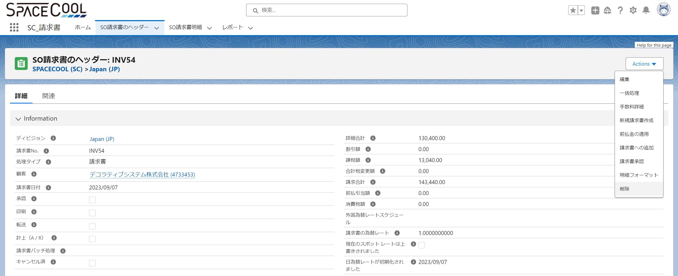

 | 4. 一覧画面で削除したSO請求(IVN54)が表示されていないことを確認

classic画面_SO出荷～引当取り消し
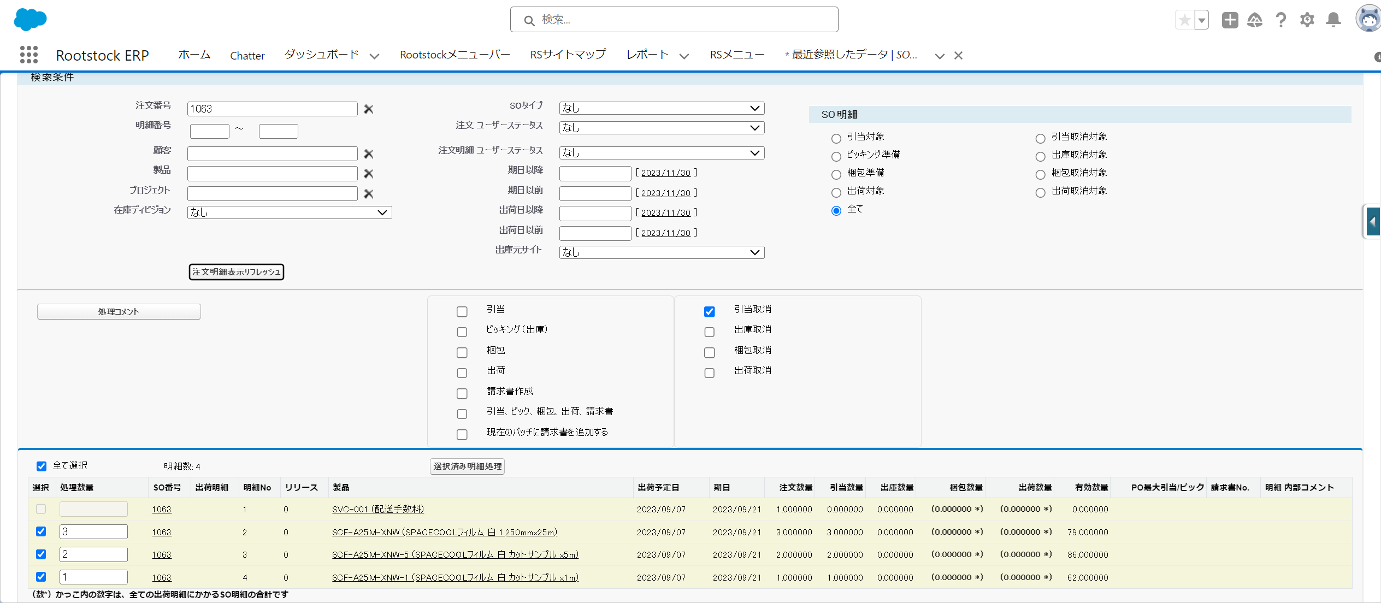
SO出荷～引当取り消し
 | 1. 左上のアプリケーションランチャーから「RootsTOCK ERP」を選択
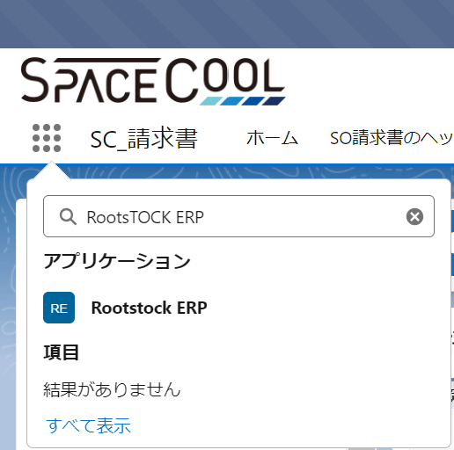

 | 2. タブから「RSサイトマップ」を選択
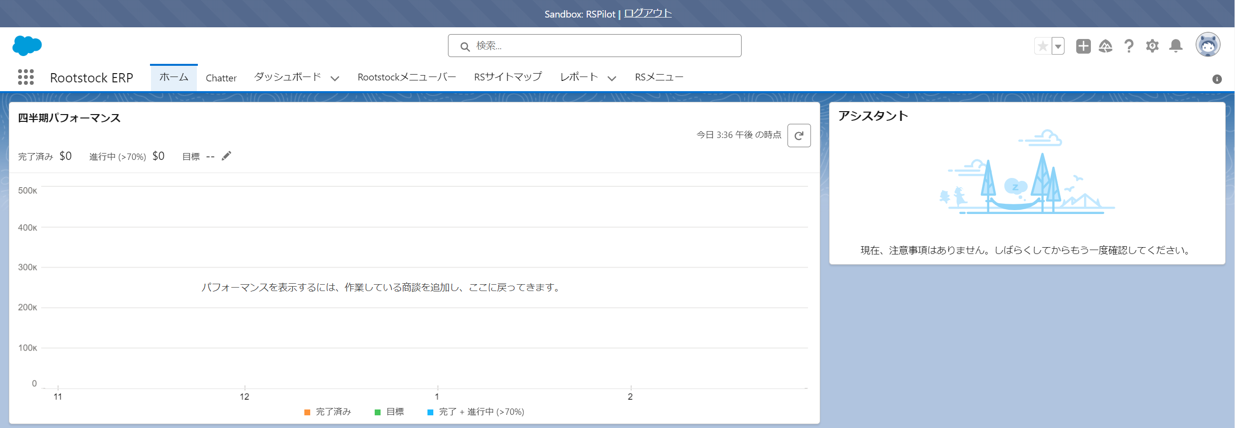

 | 3. Sales Orders「SO フルフィルメント(引当出荷)」を選択
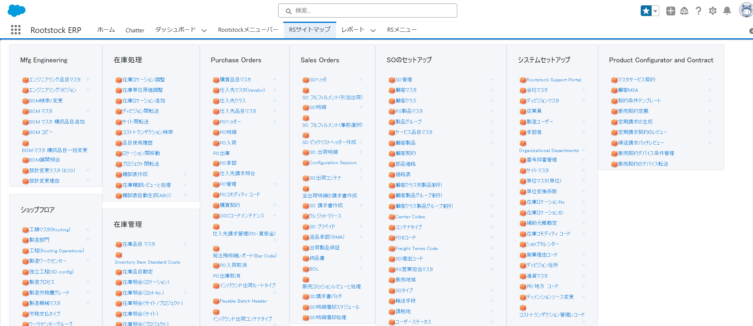

 | 4. 注文番号に削除対象のSO番号を入力、もしくは候補から選択
 | ※今回はテストとして1063を取り消す
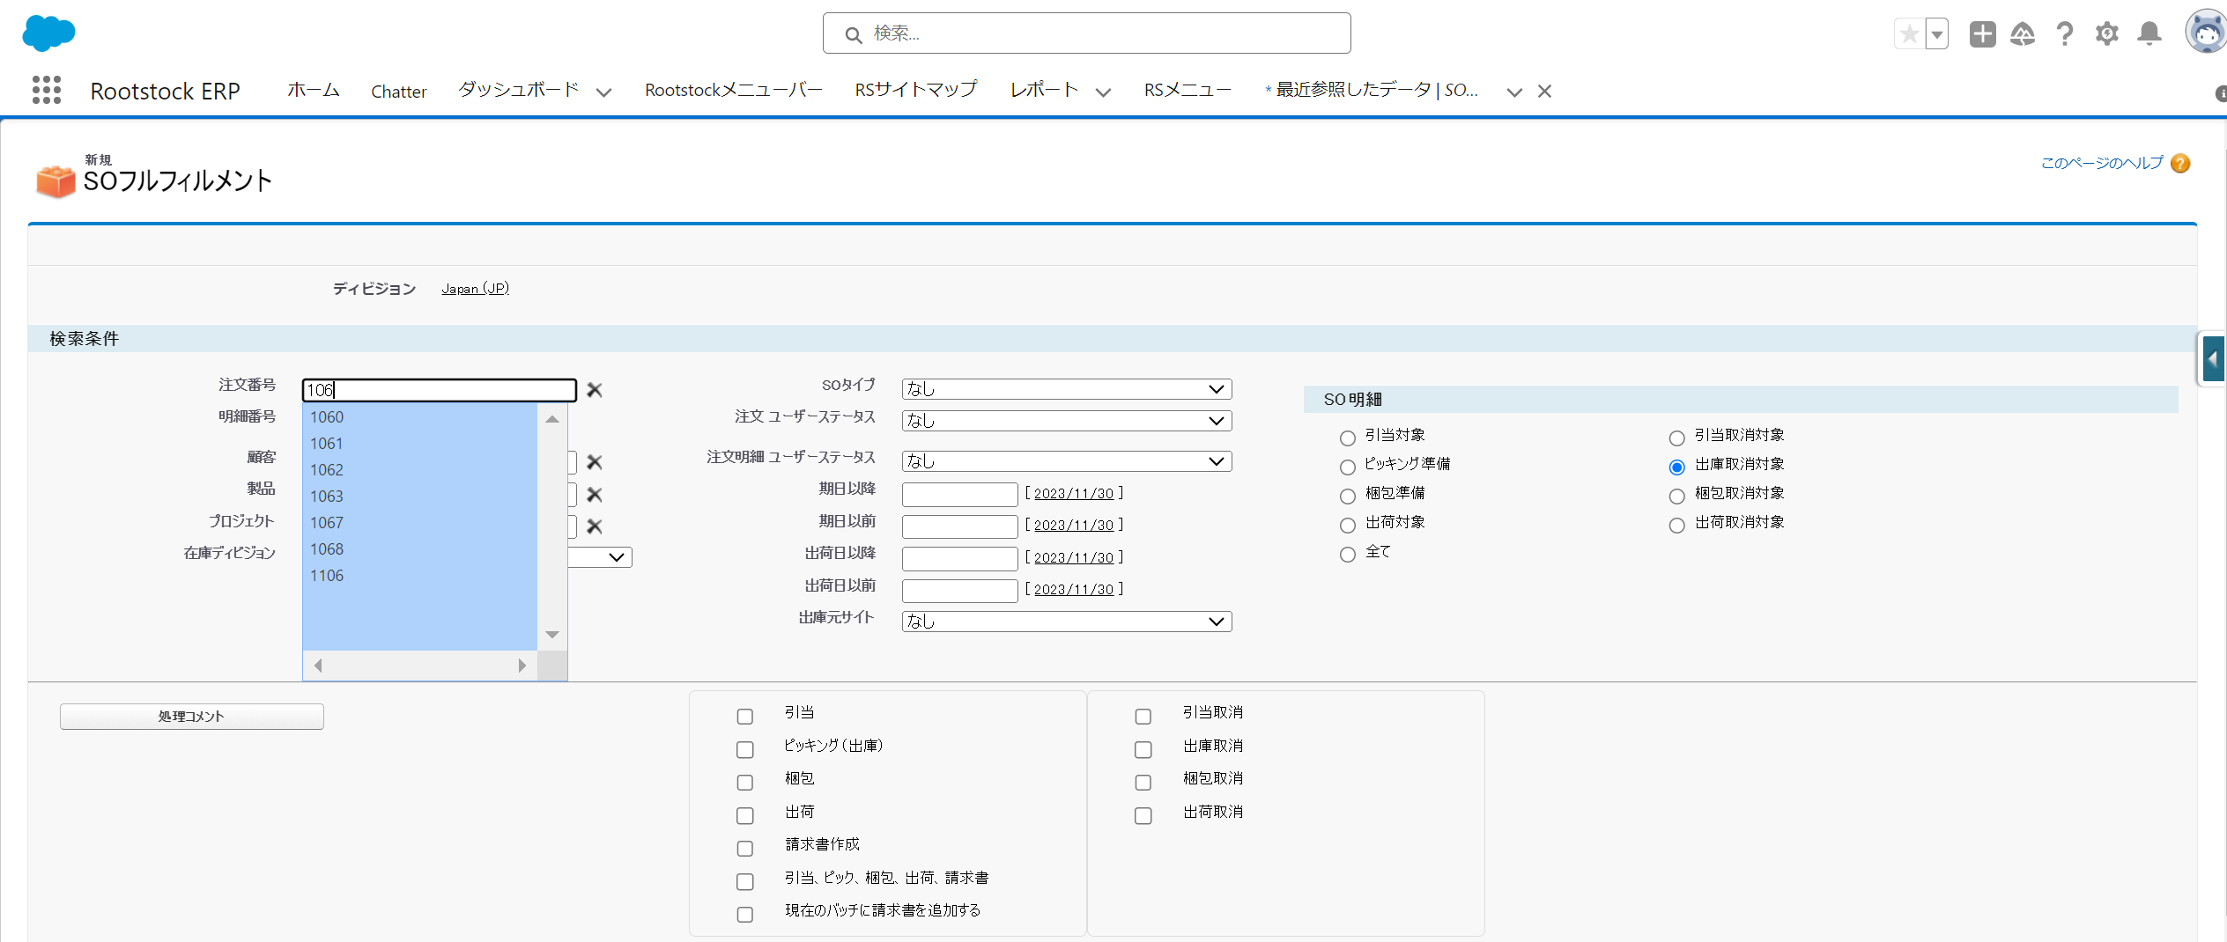

 | 5. SO明細は「全て」を選択する
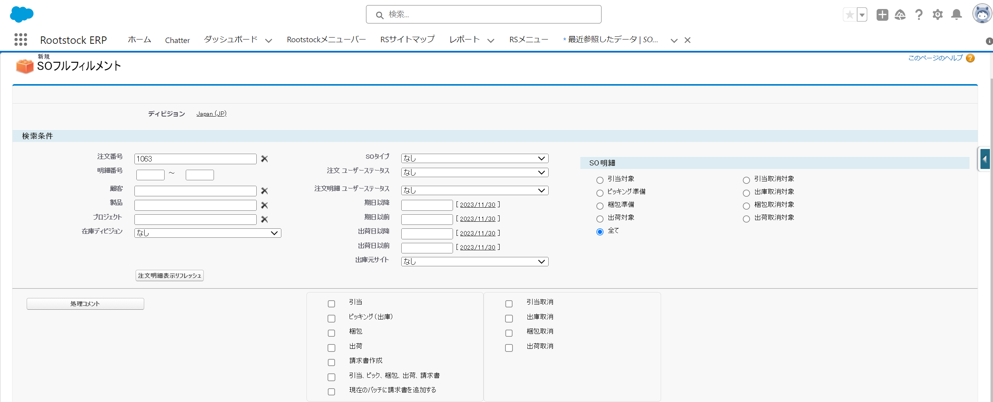

 | 6. 「出荷取消」をチェックし、「選択済み明細処理」を実行する
 | 7. 「梱包取消」をチェックし、「選択済み明細処理」を実行する
 | 8. 「出庫取消」をチェックし、「選択済み明細処理」を実行する
 | ※6～8は同時に実行可能
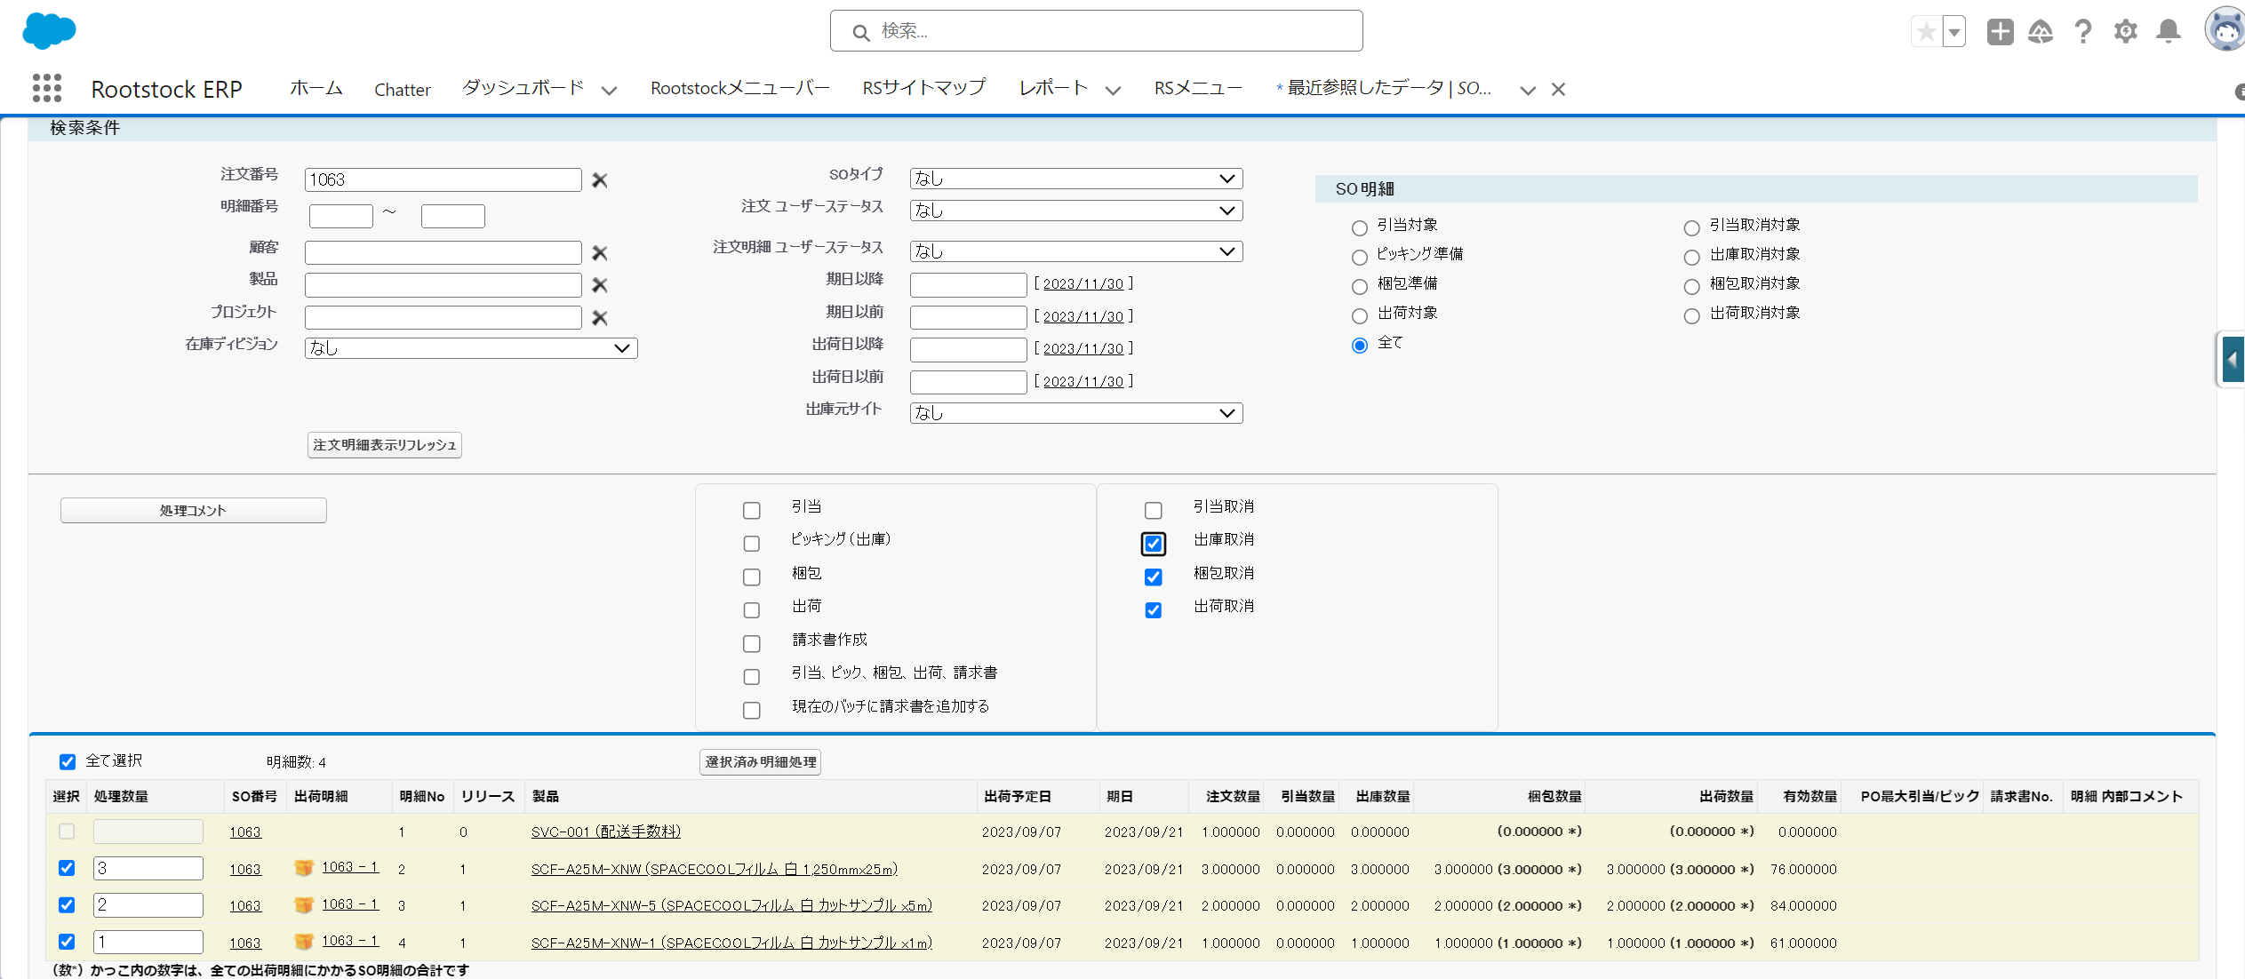

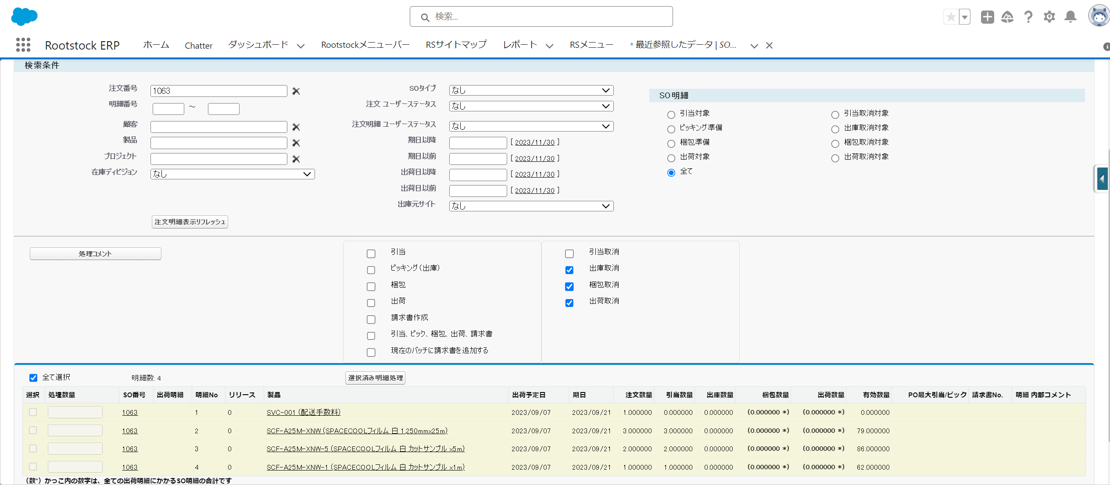
出庫数量、梱包数量、出荷数量が「0」となっていることを確認
有効数量が受注数分増加していることを確認

 | 9. 「引当取消」をチェックし、「選択済み明細処理」を実行する

Sheet1
日付でフィルターすることで、請求データを作成した日付のみのデータを表示可能

SO出荷～引当取り消し
SO出荷～引当取り消し
 | 1. 取消対象のSO番号を選択し、詳細画面へ遷移
 | ※今回テストとして1063を取り消す

 | 2. 右上のAction → 「Order Fulfillment」を選択
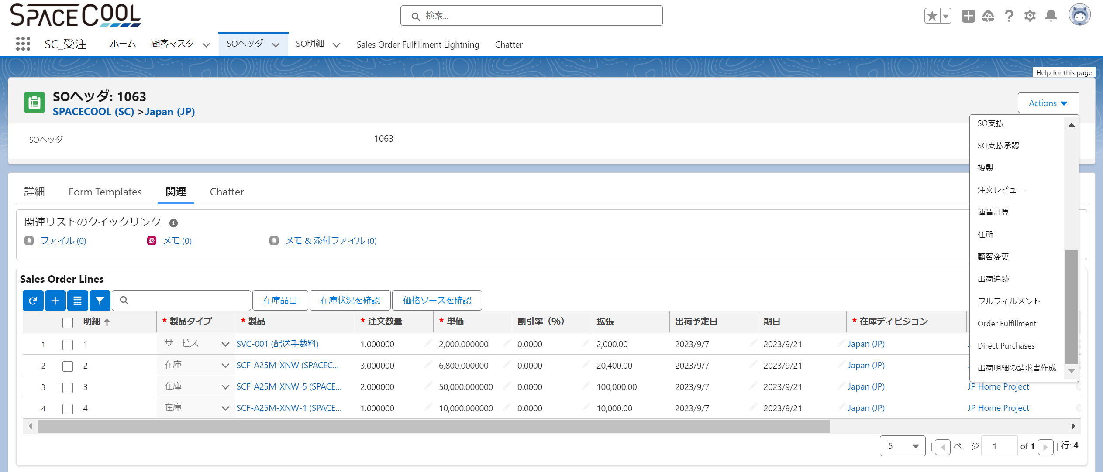

 | 3. 「出荷取消」をチェックし、「Process」を実行する
 | 4. 「梱包取消」をチェックし、「Process」を実行する
 | 5. 「出庫取消」をチェックし、「Process」を実行する
 | ※3～5は同時に実行可能
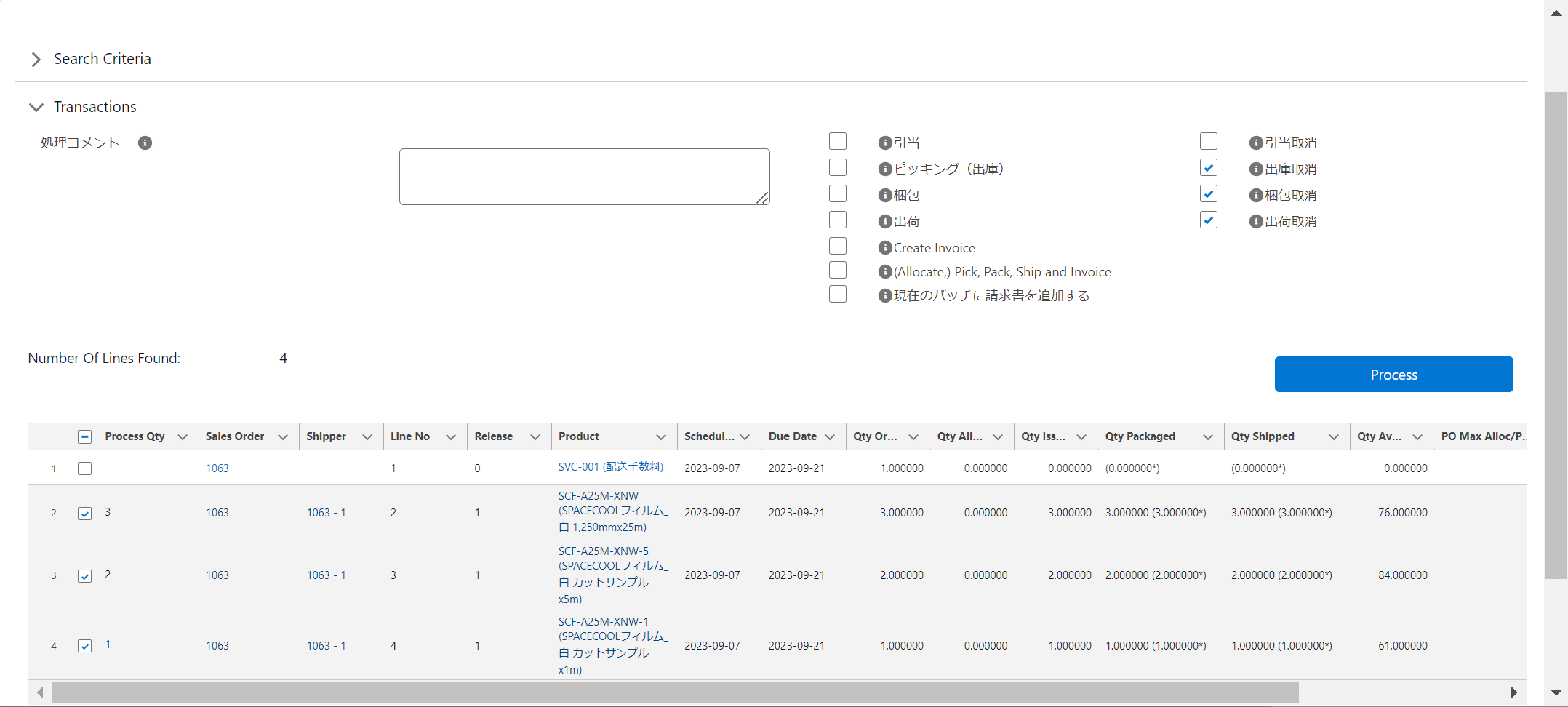

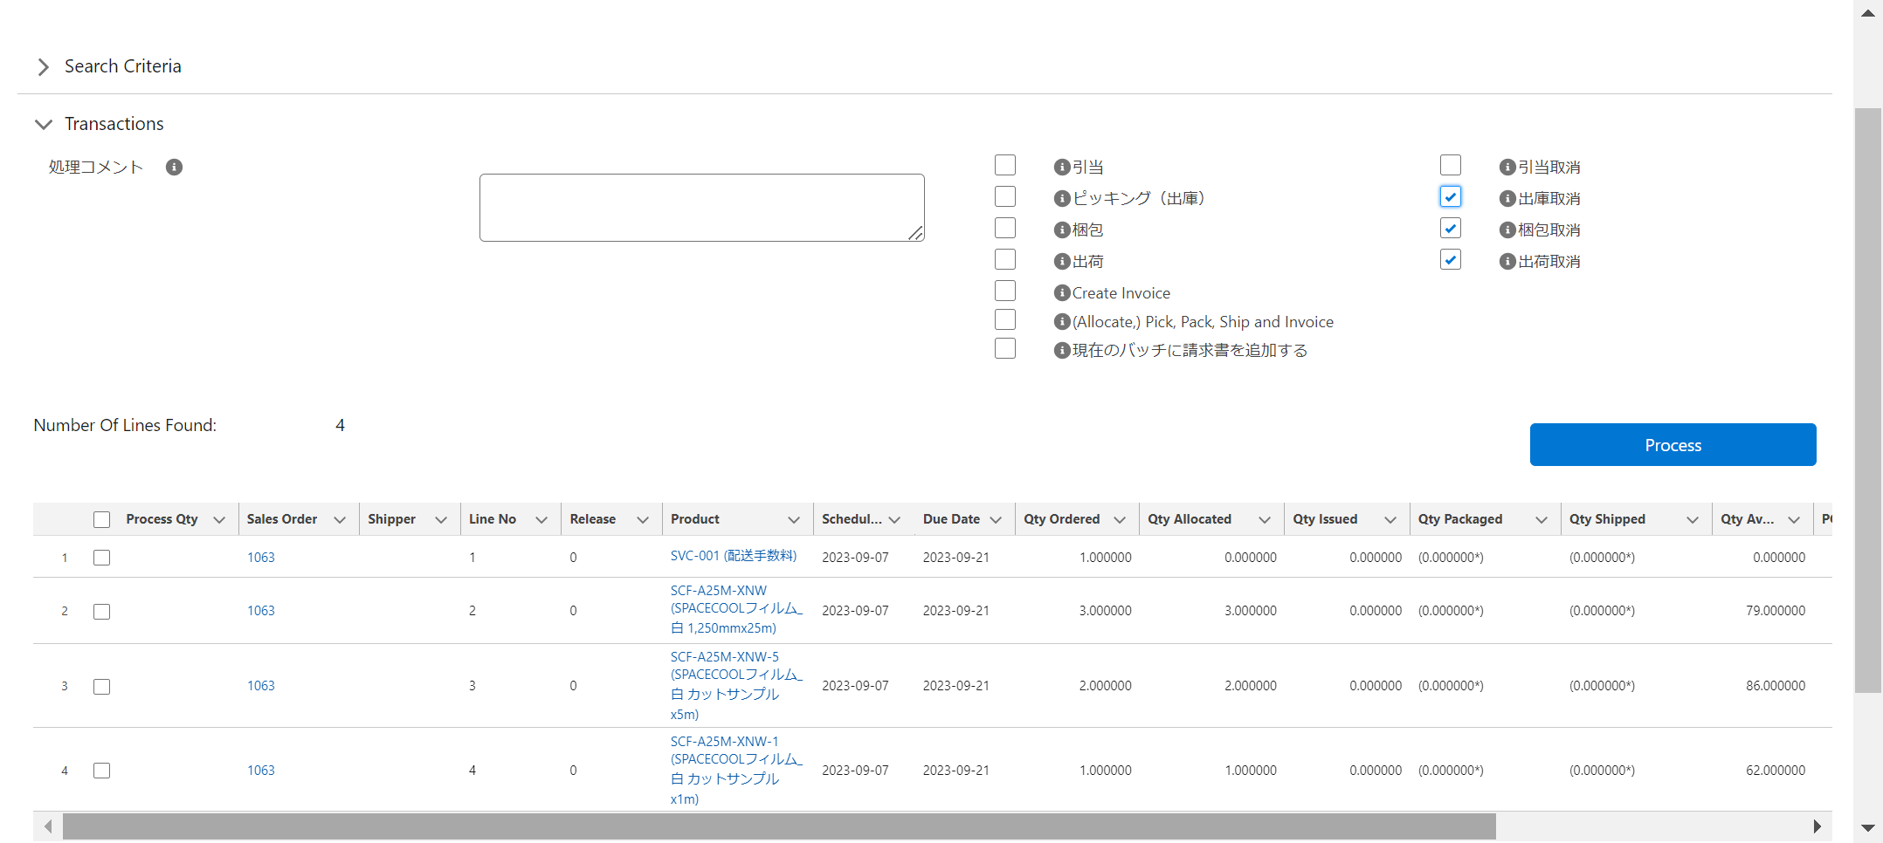
Qty Issued(出庫)、Qty Packaged(梱包)、Qty Shipped(出荷)の数量が「0」となっていることを確認
Qty Available(有効数量)が受注数分増加していることを確認

